Sheet1
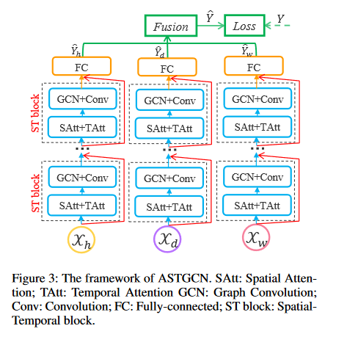
===============================================================================================
Layer (type:depth-idx) Output Shape Param #
===============================================================================================
ASTGCN_submodule [32, 307, 12] --
├─ModuleList: 1-1 -- --
│ └─ASTGCN_block: 2-1 [32, 307, 64, 12] --
│ │ └─Temporal_Attention_layer: 3-1 [32, 12, 12] 903
│ │ └─Spatial_Attention_layer: 3-2 [32, 307, 307] 188,523
│ │ └─cheb_conv_withSAt: 3-3 [32, 307, 64, 12] 192
│ │ └─Conv2d: 3-4 [32, 64, 307, 12] 12,352
│ │ └─Conv2d: 3-5 [32, 64, 307, 12] 128
│ │ └─LayerNorm: 3-6 [32, 12, 307, 64] 128
│ └─ASTGCN_block: 2-2 [32, 307, 64, 12] --
│ │ └─Temporal_Attention_layer: 3-7 [32, 12, 12] 20,307
│ │ └─Spatial_Attention_layer: 3-8 [32, 307, 307] 189,342
│ │ └─cheb_conv_withSAt: 3-9 [32, 307, 64, 12] 12,288
│ │ └─Conv2d: 3-10 [32, 64, 307, 12] 12,352
│ │ └─Conv2d: 3-11 [32, 64, 307, 12] 4,160
│ │ └─LayerNorm: 3-12 [32, 12, 307, 64] 128
├─Conv2d: 1-2 [32, 12, 307, 1] 9,228
===============================================================================================
Total params: 450,031
Trainable params: 450,031
Non-trainable params: 0
Total mult-adds (G): 3.51
===============================================================================================

